testes de mesa
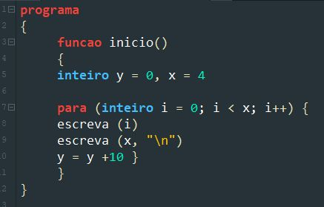
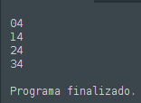
TESTE DE MESA 1

x | y | i | Início e criação
4 | 6 6 7 9 12 | 0 1 2 3 | Laço 0 | ok
 |  |  | Laço 1 | ok
 |  |  | Laço 2 | ok
TELA: |  |  | Laço 3 | ok
46 46 47 49

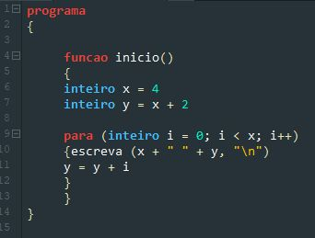

TESTE DE MESA 2

x | y | i | Início e criação
0 10 20 30 40 | 0 0 1 2 3 | 1 2 3 4 5 | Laço 0 | ok
 |  |  | Laço 1 | ok
 |  |  | Laço 2 | ok
TELA: |  |  | Laço 3 | ok
1 2 3 4

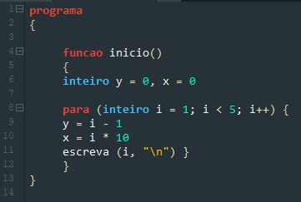

TESTE DE MESA 3

 | y | i | Início e criação
 | 10 10 11 13 16 | 0 1 2 3 4 | Laço 0
 |  |  | Laço 1
 |  |  | Laço 2
TELA: |  |  | Laço 3
0 10 1 11 2 13 3 16

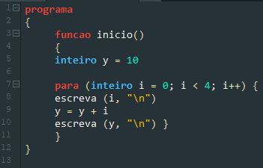

TESTE DE MESA 4

x | y | i | Início e criação
4 | 0 10 20 30 40 | 0 1 2 3 4 | Laço 0 | ok
 |  |  | Laço 1 | ok
 |  |  | Laço 2 | ok
TELA: |  |  | Laço 3 | ok
0 4 1 4 2 4 3 4

